1GD-FR-0020
 |  |  |  |  |  |  | PROCESO DE GESTIÓN DOCUMENTAL |  |  |  |  |  |  |  |  | POLICÍA NACIONAL
Código:1GD-FR-0020
Fecha: 04/07/2018 |  |  |  |  |  |  | DIAGNÓSTICO INTEGRAL PARA LOS ARCHIVOS DE LA POLICÍA NACIONAL
Versión: 0

CIUDAD: Bogotá |  |  |  |  |  |  |  |  |  | FECHA ELABORACIÓN DEL DIAGNÓSTICO |  |  |  |  |  |  | 20 |  | 4 |  |  | 2020
RESPONSABLE DEL DILIGENCIAMIENTO: Yeimy Rocio Peña Montaña
A. IDENTIFICACIÓN
CÓDIGO Y NOMBRE DE LA UNIDAD: Esc uela de Policía en Protección y Seguridad
FECHA DE CREACIÓN DE LA UNIDAD: 11 de Agosto de 2008 |  |  |  |  |  |  |  |  |  | ACTO ADMINISTRATIVO DE CREACIÓN DE LA UNIDAD: Resolución Nro 03421 del 11 de agosto de 2008
DIRECCIÓN DE LA UNIDAD:Transeversal 33 No 47 A 35 Sur |  |  |  |  |  |  |  |  |  | ACTO ADMINISTRATIVO VIGENTE DE LA UNIDAD: Resolución Nro 00216 del 27 de enero de 2012
CORREO ELECTRÓNICO DE LA UNIDAD: espro.direc@policia.gov.co |  |  |  |  |  |  |  |  |  | TELÉFONO: 5159650 |  |  |  |  |  |  |  | IP: Opción 03
A.1 DIRECTOR, COMANDANTE O JEFE DE LA UNIDAD:
NOMBRE: |  |  | Juan Carlos Cortés Méndez
GRADO: |  |  | Teniente Coronel
CARGO: |  |  | Director Escuela de Policía en Protección y Seguridad
TIEMPO EN EL CARGO: |  |  |  | 17 meses
A.2 ADMINISTRACIÓN DEL ARCHIVO
Jefe Grupo de Gestión Documental
NOMBRES Y APELLIDOS: YEIMY ROCIO PEÑA MONTAÑA |  |  |  |  |  |  |  |  |  | CAPACITACIÓN O CURSOS EN GESTIÓN DOCUMENTAL Y ARCHIVÍSTICA
GRADO: INTENDENTE |  |  |  |  |  |  |  |  |  | 1 | SEMINARIO GESTION DOCUMENTAL
CARGO: SECRETARIA PRIVADA |  |  |  |  |  |  |  |  |  | 2
TIEMPO EN EL PROCESO DE GESTIÓN DOCUMENTAL (Años, Meses, Días) 04 meses |  |  |  |  |  |  |  |  |  | 3
TIEMPO EN LA INSTITUCIÓN (Años, Meses, Días) 15 Años, 7 Meses, 13 Días |  |  |  |  |  |  |  |  |  | 4
CORREO INSTITUCIONAL yeimy.pena@correo.policia.gov.co |  |  |  |  |  |  |  |  |  | 5
No. CELULAR |  |  |  |  |  |  |  |  |  | 6
No IP DE LA OFICINA Y/O GRUPO N/A |  |  |  |  |  |  |  |  |  | 7
CONDICIÓN MÉDICO LABORAL APTO PARA EL SERVICIO |  |  |  |  |  |  |  |  |  | 8
Funciones del Jefe Grupo de Gestión Documental
1 | Brindar la información que corresponda de acuerdo a la naturaleza del cargo, a quien la requiera, siguiendo los lineamientos de la normativa establecida.
2 |  |  |  |  |  |  |  |  |  | Implementar el sistema de gestión integral de acuerdo con los lineamientos institucionales, efectuando mejora continua en los procesos que lo requieran.
3 | Realizar las actividades establecidas en la gestión documental, aplicando la normativa vigente.
4 | Guardar la reserva y confidencialidad de los documentos e información que sea de su conocimiento dentro del cumplimiento de sus funciones.
5
6
7
Responsable Archivo Central
NOMBRES Y APELLIDOS: EIMY ROCIO PEÑA MONTAÑA |  |  |  |  |  |  |  |  |  | CAPACITACIÓN O CURSOS EN GESTIÓN DOCUMENTAL Y ARCHIVÍSTICA
GRADO: INTENDENTE |  |  |  |  |  |  |  |  |  | 1 | SEMINARIO GESTION DOCUMENTAL
CARGO: SECRETARIA PRIVADA |  |  |  |  |  |  |  |  |  | 2
TIEMPO EN EL PROCESO DE GESTIÓN DOCUMENTAL (Años, Meses, Días) 04 meses |  |  |  |  |  |  |  |  |  | 3
TIEMPO EN LA INSTITUCIÓN (Años, Meses, Días) 15 Años, 7 Meses, 13 Días |  |  |  |  |  |  |  |  |  | 4
CORREO INSTITUCIONAL yeimy.pena@correo.policia.gov.co |  |  |  |  |  |  |  |  |  | 5
No. CELULAR |  |  |  |  |  |  |  |  |  | 6
No IP DE LA OFICINA Y/O GRUPO N/A |  |  |  |  |  |  |  |  |  | 7
CONDICIÓN MÉDICO LABORAL APTO PARA EL SERVICIO |  |  |  |  |  |  |  |  |  | 8
Funciones del Responsable Archivo Central
1 | Brindar la información que corresponda de acuerdo a la naturaleza del cargo, a quien la requiera, siguiendo los lineamientos de la normativa establecida.
2 |  |  |  |  |  |  |  |  |  | Implementar el sistema de gestión integral de acuerdo con los lineamientos institucionales, efectuando mejora continua en los procesos que lo requieran.
3 | Realizar las actividades establecidas en la gestión documental, aplicando la normativa vigente.
4 | Guardar la reserva y confidencialidad de los documentos e información que sea de su conocimiento dentro del cumplimiento de sus funciones.
5
6
7
TALENTO HUMANO
GRADO | APELLIDOS Y NOMBRES |  |  |  |  | CÉDULA | CARGO ACTUAL | No. De Celular | TIEMPO DE SERVICIO EN LA UNIDAD |  |  | TIEMPO EN EL PROCESO DE GESTIÓN DOCUMENTAL |  |  | NIVEL ACADÉMICO |  |  |  |  | CONDICIÓN MÉDICO LABORAL
 |  |  |  |  |  |  |  |  | Años | Meses | Días | Años | Meses | Días
IT | PEÑA MONTAÑA YEIMY ROCIO |  |  |  |  |  | Responsable Gestion Documental (e) |  | 01 | 04 | 14 | 00 | 06 | 5 | Tecnico profesional en servicio de policía |  |  |  |  | Apto
APA10 | LADINO RAMIREZ NONNY PAOLA |  |  |  |  |  | Auxiliar de servicio y apoyo |  |  |  |  |  |  |  | Técnico |  |  |  |  | apto

A.3 NIVEL Y TIPO DE ARCHIVO
NIVEL DE LA UNIDAD |  |  |  |  |  | Asesor |  | Control |  | Operativo |  |  |  | Administrativo |  |  |  |  | Docente
 |  |  |  |  |  |  |  |  |  |  |  |  |  |  |  |  |  |  | X
JURISDICCIÓN |  |  |  |  |  | Dirección |  |  | Oficina Asesora |  |  | Región |  | Metropolitana |  | Departamento |  |  | Escuela de Policía |  |  |  | Centro de Instrucción
 |  |  |  |  |  |  |  |  |  |  |  |  |  |  |  |  |  |  | X
MISIÓN DE LA UNIDAD |  |  |  |  |  | La Escuela de Policía en Protección y Seguridad “Sargento Mayor Luis Alberto Torres Huertas” tiene como misión capacitar y entrenar personal de la Policía Nacional, en diferentes áreas de protección y seguridad a personas e instalaciones, mediante el desarrollo de programas académicos, fundamentados en el respeto por los Derechos Humanos y el Derecho Internacional Humanitario, con alto sentido de profesionalismo e idoneidad para desempeñarse en la especialidad, con el fin de mejorar la calidad del servicio policial en protección y contribuir a la satisfacción de las necesidades de seguridad y convivencia ciudadana.
SISTEMA DE ARCHIVO |  |  |  |  |  | Centralizado |  |  |  |  |  |  | Descentralizado
 |  |  |  |  |  |  |  |  |  |  |  |  | X
CLASES DE ARCHIVOS |  |  |  |  |  | Archivo de Gestión |  | Archivo de Central |  | Archivo Intermedio |  |  | Archivo Histórico |  |  | Número de Depósitos
 |  |  |  |  |  | X |  | X
NUMERO DE DEPENDENCIAS |  |  |  |  |  | Operativas |  |  |  |  |  |  |  | Administrativas
 |  |  |  |  |  |  |  |  |  |  |  |  |  | 7
SERVICIOS QUE PRESTA |  |  |  |  |  | EL GRUPO DE GESTIÓN DOCUMENTAL - ARCHIVO CENTRAL PRESTA LOS SIGUIENTES SERVICIOS
 |  |  |  |  |  | 1 | Prestamos y Consultas de Documentos |  |  |  |  | Periodicidad |  | Anual | Cantidad |  | 1 | Origen |  | Interno Y Externo
 |  |  |  |  |  | 2 | Transferencias Documentales |  |  |  |  |  |  | Mensual |  |  | 19 |  |  | Interno
 |  |  |  |  |  | 3 | Requerimientos / Solicitudes |  |  |  |  |  |  | Anual |  |  | 1 |  |  | Interno Y Externo
 |  |  |  |  |  | 4 | Respuesta Derechos de Petición |  |  |  |  |  |  | Semanal |  |  | 1 |  |  | Interno Y Externo
 |  |  |  |  |  | 5
 |  |  |  |  |  | 6
 |  |  |  |  |  | 7
 |  |  |  |  |  | PROCESOS TÉCNICOS DE REPROGRAFÍA DESARROLLADOS
 |  |  |  |  |  | DIGITALIZACIÓN | Unidad de Conservación | Periodicidad | Cantidad | MICROFILMACIÓN |  |  | Soporte |  |  |  | Periodicidad |  |  | Cantidad
 |  |  |  |  |  |  | No Aplica | No Aplica | 0 |  |  |  | No Aplica |  |  |  | No Aplica |  |  | 0
 |  |  |  |  |  |  | Almacenamiento y Administración
 |  |  |  |  |  |  | GECOP
A.4 PRESUPUESTO ANUAL DEL ARCHIVO
PROPIO: ________________________________________________________ |  |  |  |  |  |  | ASIGNADO POR LA DEPENDENCIA: ___________________________________ |  |  |  | SEGÚN NECESIDADES:___________X________________________________________ |  |  |  |  |  |  | OTRO: ________________________________________
...
B1. DATOS GENERALES Y UBICACIÓN DEL DEPÓSITO DE ARCHIVO
B.5 EQUIPOS Y ENSERES
Accesorio |  |  |  |  |  |  |  | Cantidad | Accesorio |  |  |  |  | Cantidad | Accesorio |  |  |  |  |  |  | Cantidad
Cuenta con extintores CO2 (cuantos): |  |  |  |  |  |  |  | 1 | Termohigrómetros |  |  |  |  | 1 | Puestos de Trabajo |  |  |  |  |  |  | 1
Cuenta con extintores Multipropósito(cuantos): |  |  |  |  |  |  |  | 1 | Equipos de Computo |  |  |  |  | 0 | Teléfonos |  |  |  |  |  |  | 0
Cuenta con extractores de aire (cuantos): |  |  |  |  |  |  |  | 0 | Escáneres |  |  |  |  | 0 | Unidades de Conservación (Cajas) |  |  |  |  |  |  | 184
Cuenta con sensores de movimiento: |  |  |  |  |  |  |  | 0 | Impresoras |  |  |  |  | 0 | Unidades de Conservación (Carpetas) |  |  |  |  |  |  | 674
Deshumidificadores |  |  |  |  |  |  |  | 1 | Fotocopiadoras |  |  |  |  | 0 | Equipos de Microfilmación |  |  |  |  |  |  | 0
Otros, cuales?
EVIDENCIA FOTOGRÁFICA
SE DEBERÁ ANEXAR FOTOGRAFÍAS QUE DEN CUANTA DE LAS CONDICIONES TÉCNICAS MÍNIMAS QUE PRESENTA LA ESTRUCTURA DEL ARCHIVO, EQUIPAMIENTO Y MOBILIARIO, ESTANTERÍA, SEÑALÉTICA Y SEGURIDAD, LAS ÁREAS COLINDANTES Y EL ESTADO DE LA INFORMACIÓN ADMINISTRADA POR LA UNIDAD
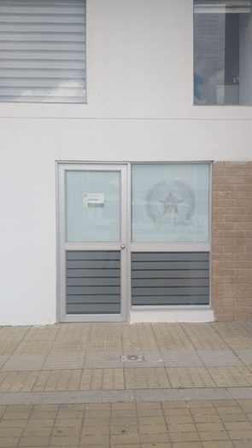
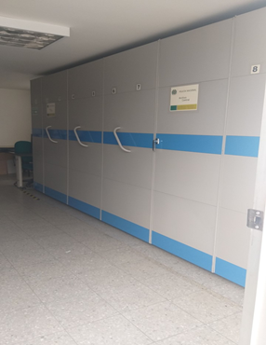

C. CARACTERÍSTICAS DE LA DOCUMENTACIÓN
IDENTIFICACIÓN DEL FONDO ACUMULDADO O DOCUMENTAL
UNIDAD POLICIAL |  |  |  |  |  |  |  |  |  |  | DEPENDENCIA PRODUCTORA:
ACERVO DOCUMENTAL
Fechas Extremas Acervo Documental |  |  |  |  |  | Cantidades de Unidades de Conservación Cajas |  | Cantidad Soporte Documental
Fecha Inicial |  | dia: | mes: | año: |  |  |  | Archivo de Gestión | Papel (carpetas) | Análogo | Digital | Planos | Libros | Videos | Fotografías |  | Cintas |  | Microfilmes |  | Magnéticos y ópticos
fecha final |  | dia: | mes: | año: |  |  |  |  | 0 | 0 | 0 | 0 | 0 | 0 | 0 |  | 0 |  | 0 |  | 0
Fecha Inicial |  | dia: | mes: | año: |  |  |  | Archivo Central | Papel (carpetas) | Análogo | Digital | Planos | Libros | Videos | Fotografías |  | Cintas |  | Microfilmes |  | Magnéticos y ópticos
fecha final |  | dia: | mes: | año: |  |  |  |  | 0 | 0 | 0 | 0 | 0 | 0 | 0 |  | 0 |  | 0 |  | 0
...
B. Inspección y mantenimiento de sistemas de almacenamiento e instalaciones físicas |  |  |  |  |  |  | Archivo Central |  |  | Evaluación peridodica del estado de conservación de los materiales constructivos de las instalaciones o edificios, estanterias y mobiliario. Identificar factores de alteración, redes de energia, conducción de agua, materiales inflamables, focos de suciedad o materiales que acumulesn polvo o mugre |  |  | Comunicado oficial Nro S-2020-000836-ESPRO |  |  | Trimestral
C. Saneamiento ambiental: desinfección, desratización y desinsectación |  |  |  |  |  |  | Archivo Central |  |  | Limpieza y desinfección de plagas |  |  | Comunicado oficial Nro S-2020-000836-ESPRO |  |  | Trimestral
D. Monitoreo y control de condiciones ambientales |  |  |  |  |  |  | Archivo de Gestión |  |  | Realizar registro conforme al formato 1GD-FR-00015 Registro de control ambiental |  |  | formato 1GD-FR-00015 Registro de control ambiental |  |  | Trimestral
E. Almacenamiento y re-almacenamiento |  |  |  |  |  |  | Archivo Central |  |  | Transferencia documental vigencia 2017 |  |  | orden de servicio No 011 del 24/02/2020 |  |  | Mensual
F. Prevención de emergencias y atención de desastres. |  |  |  |  |  |  | Archivo Central |  |  | Elaborar plan de emergencia y atención de desastres para archivos y reacción en caso de emergencia |  |  | Comunicado oficial Nro S-2020-000836-ESPRO |  |  | Trimestral
PLAN DE CONSERVACIÓN PREVENTIVA
Programa |  |  |  |  |  |  | Clase de Archivo |  |  | Actividad |  |  | Evidencia |  |  | periodicidad
A. Preservación digitla a largo plazo
EVIDENCIA FOTOGRÁFICA
SE DEBERÁ ANEXAR FOTOGRAFÍAS QUE DEN CUANTA DE LAS CONDICIONES DE ORGANIZACIÓN, ADMINISTRACIÓN, CUSTODIA Y CONSERVACIÓN DE LOS ACERVOS DOCUMENTALES
Plan de conservación de preventiva
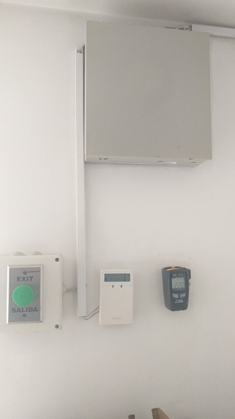
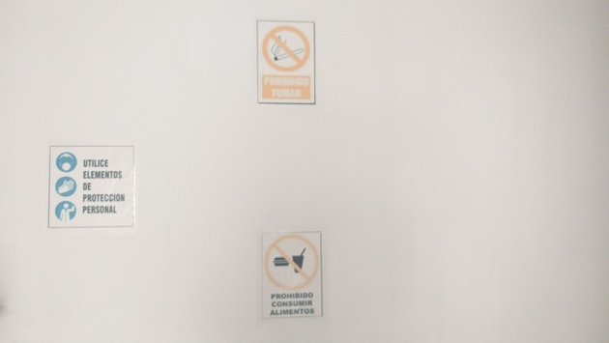

Fecha de Elaboración |  |  |  | 24 | 4 | 2020 |  | Fecha de Elaboración |  | 24 | 4 | 2020 |  |  |  | VISTO BUENO JEFE DE LA UNIDAD
Diagnostico Elaborado por: |  |  |  | IT. Yeimy Rocio Peña Montaña |  |  |  | Jefe Grupo de Gestión Documental |  | IT. Yeimy Rocio Peña Montaña |  |  |  |  |  | Comandante de Unidad |  | TC. JUAN CARLOS CORTÉS MÉNDEZ
 |  |  |  | Grado Nombres y Apellidos |  |  |  |  |  | Grado Nombres y Apellidos |  |  |  |  |  |  | Grado Nombres y Apellidos

Firma |  |  |  |  |  |  |  | Firma |  |  |  |  |  |  |  |  | Firma

